概要５ 自然動態（月別出生・死亡数、市町別自然動態）
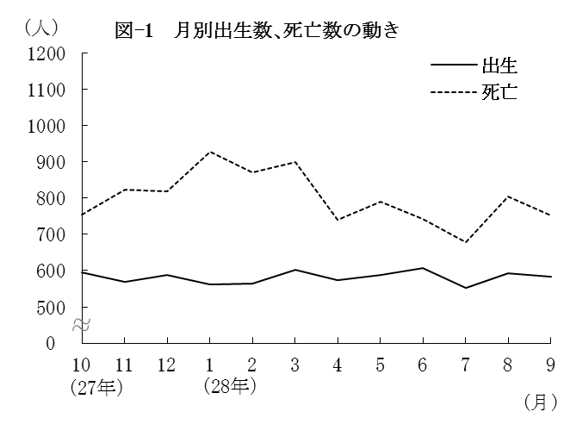
（２） |  | 月別出生数・死亡数の動き
 | 出生数・死亡数を月別にみると
 | 最も多い月は、出生数では6月の
 | 606人、死亡数は1月の927人と
 | なっている。
 | また、最も少ない月は、出生数
 | では7月の552人、死亡数は7月の
 | 679人となっている。

 |  | 表－9 月別出生・死亡数 （⇒統計表第４表） |  |  |  |  |  |  |  |  |  |  |  |  |  | (単位：人）
 |  |  |  | 合 計 | 27年 |  |  | 28年
 |  |  |  |  | 10月 | 11月 | 12月 | 1月 | 2月 | 3月 | 4月 | 5月 | 6月 | 7月 | 8月 | 9月
 |  | 出生者数 |  | 6,975 | 594 | 569 | 588 | 561 | 565 | 603 | 573 | 588 | 606 | 552 | 593 | 583
 |  | 死亡者数 |  | 9,595 | 754 | 824 | 817 | 927 | 870 | 899 | 739 | 790 | 742 | 679 | 803 | 751

（３） |  | 市町別自然動態
 | 出生率、死亡率、自然増減率の上位及び下位をそれぞれ5位までみると、表－10の
 | とおりである。
 | なお、出生率が死亡率を上回ったのは鳥栖市、吉野ヶ里町の2市町(1市1町)で、
 | 上峰町では出生率と死亡率が等しく、それ以外の17市町(9市8町)では下回った。

 |  | 表-10 市町別自然動態 （⇒統計表第５表） |  |  |  |  |  |  |  |  |  |  |  |  |  |  | (単位：‰）
 |  | 順 位 |  | 出 生 率 |  |  |  | 死 亡 率 |  |  |  |  | 増 減 率

 |  | 上 位 | 1 | 吉野ヶ里町 |  |  | 11.0 | 大町町 |  |  |  | 19.0 | 吉野ヶ里町 |  |  |  | 1.5
 |  |  | 2 | 江北町 |  |  | 9.6 | 太良町 |  |  |  | 17.8 | 鳥栖市 |  |  |  | 1.2
 |  |  | 3 | 鳥栖市 |  |  | 9.5 | 多久市 |  |  |  | 16.1 | 上峰町 |  |  |  | 0.0
 |  |  | 4 | 上峰町 |  |  | 9.5 | 白石町 |  |  |  | 14.5 | 基山町 |  |  |  | △ 1.0
 |  |  | 5 | 小城市 |  |  | 9.1 | 江北町 |  |  |  | 13.7 | 佐賀市 |  |  |  | △ 1.6

 |  | 下 位 | 1 | 太良町 |  |  | 4.8 | 鳥栖市 |  |  |  | 8.2 | 大町町 |  |  |  | △ 13.7
 |  |  | 2 | 大町町 |  |  | 5.3 | 基山町 |  |  |  | 8.6 | 太良町 |  |  |  | △ 13.0
 |  |  | 3 | 多久市 |  |  | 6.3 | 上峰町 |  |  |  | 9.5 | 多久市 |  |  |  | △ 9.7
 |  |  | 4 | 白石町 |  |  | 6.4 | 吉野ヶ里町 |  |  |  | 9.5 | 白石町 |  |  |  | △ 8.1
 |  |  | 5 | 嬉野市 |  |  | 6.9 | 佐賀市 |  |  |  | 10.1 | 玄海町 |  |  |  | △ 6.1

